RFP
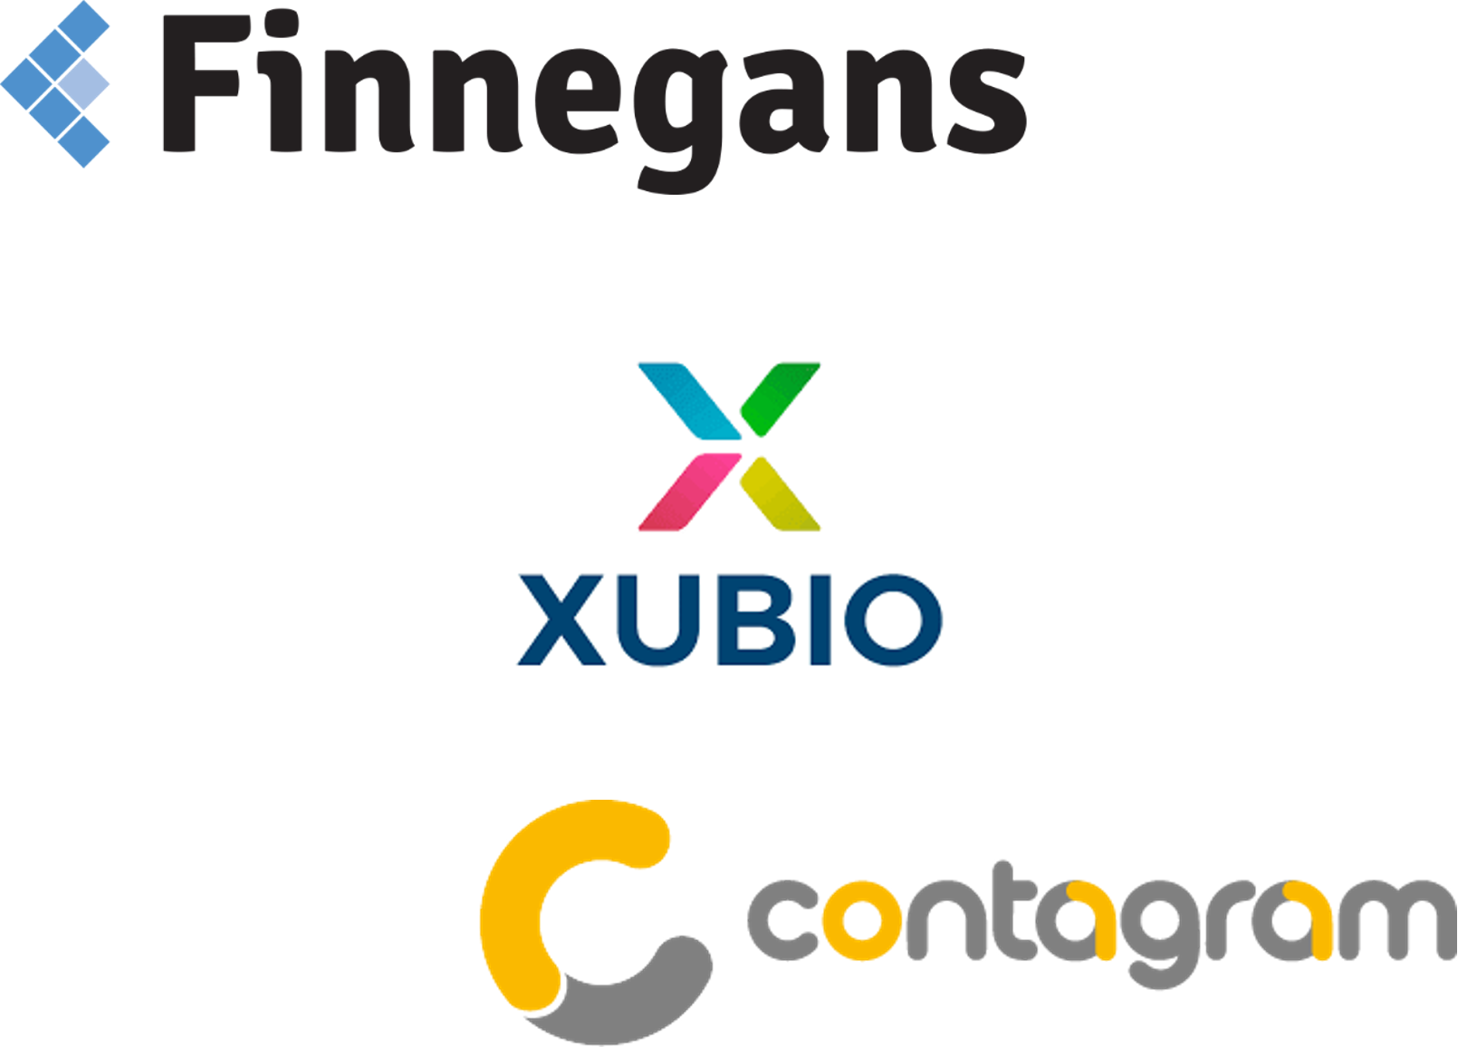
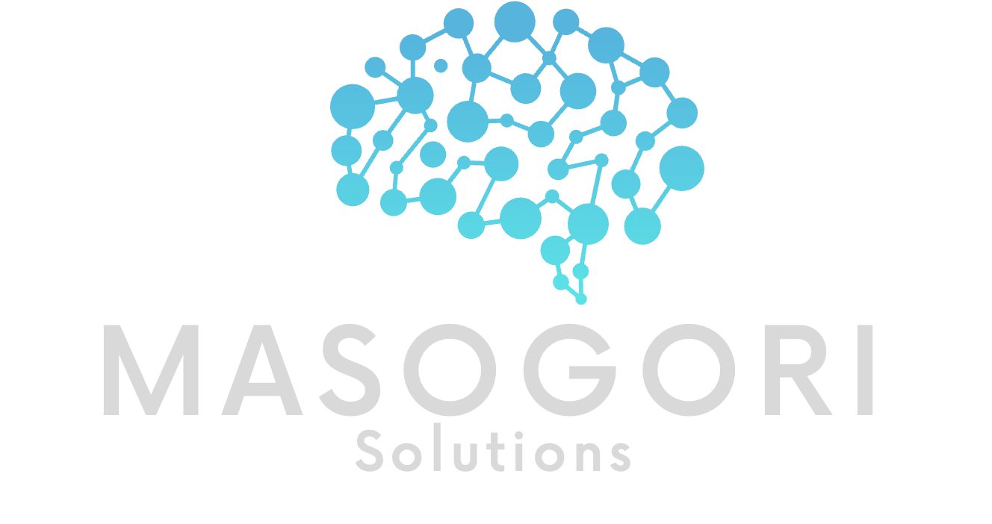

El el siguiente documento se encontrarán los papeles de trabajo del RFP. Para los siguientes proveedores, Finnegans, Contagram y Xubio.

Contagram
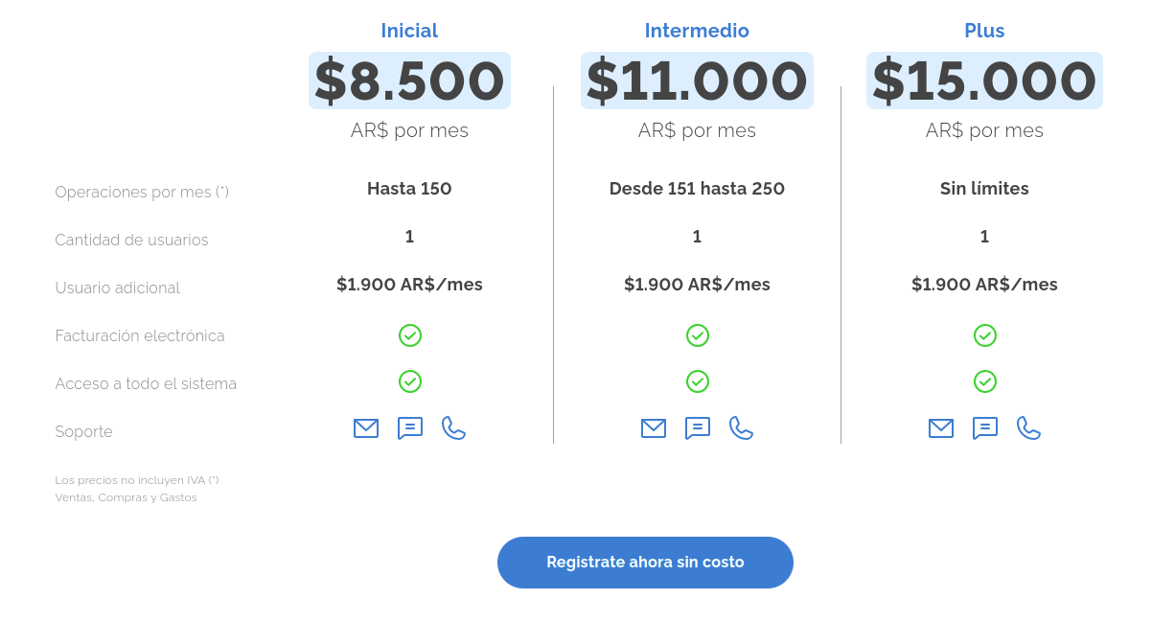
CONTAGRAM
ANTECEDENTES DE LA EMPRESA
Tipo social de la organización | Contagram Argentina S.R.L.
Ubicación de la sede central y filiales | Nicaragua 4987, C1414 CABA
Breve resumen de la trayectoria | Nace de la experiencia laboral de sus fundadores. En el 2015 se unieron para desarrollar y crear Contagram. Cuentan con oficinas en Buenos Aires, Chile y Venezuela.
Recursos y estrategia corporativa | Sistema de gestión en la nube que te permite facilitar la administración de tu empresa, de manera simple, rápida e intuitiva.
PRESENTACIÓN DEL PRODUCTO
Nombre del producto | Contagram
Funcionalidades clave | Gestión de ventas, compras, stock, cobranzas, informes, tesorería.
Requerimientos técnicos | Computadora con acceso a Internet y un navegador.
Integración | No
Licenciamiento y modalidad de contratación | Mediante plan de suscripción mensual, sin licencia inicial, actualizaciones ni mantenimiento extra.
 | https://www.youtube.com/watch?v=Z5zdyWWIrHw
 | Caso Éxito Rosewood: https://www.youtube.com/watch?v=EyTobXCKjF0

Xubio
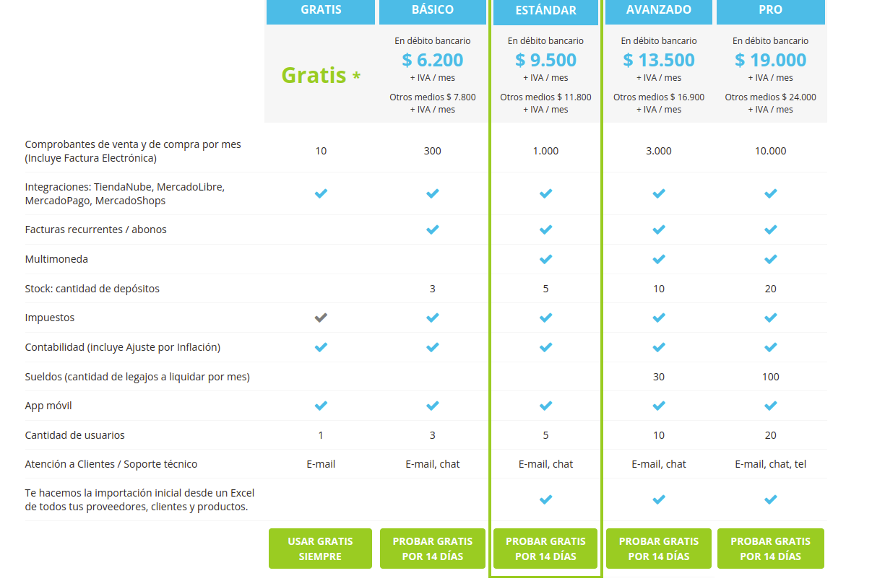
Xubio
ANTECEDENTES DE LA EMPRESA
Tipo social de la organización | Soluciones Online S.A
Ubicación de la sede central y filiales | Guevara 533 3° - Buenos Aires - Argentina
Breve resumen de la trayectoria | Nacen en 2015 con la misión de simplificar el trabajo de las pequeñas empresas y ayudarlas a crecer. Para eso ofrecemos un producto de clase mundial, con la tecnología más avanzada y la mejor atención al cliente, a un precio accesible para pequeñas empresas, ayudando a que su trabajo sea más simple y puedan usar su tiempo para hacer crecer su negocio
Recursos y estrategia corporativa
PRESENTACIÓN DEL PRODUCTO
Nombre del producto | Xubio
Funcionalidades clave | Facturas electrónicas, presupuestos, tener una visión general de las finanzas de la empresa, de las cuentas a cobrar y a pagar, del stock de mercaderías, reportes de resultados, financieros, impositivos y contables.
Requerimientos técnicos | Computadora con acceso a Internet.
Integración | Si, Mercado pago, Mercado libre, Tienda Nube, Mercado Shops, Woo Commerce.
Licenciamiento y modalidad de contratación | Plan para empresas (Empresa Básico, Empresa Estándar, Empresa, Avanzado, Empresa PRO)

Comparación
Esquema general de Ponderación
 | Xubio | Contagram | Finnegans |  | Xubio | Contagram | Esperado
Proveedor | 10% | 8.60% | 10% | Proveedor | 10% | 8.60% | 10%
Funcional | 20% | 18.43% | 29.12% | Funcional | 20% | 18.43% | 30%
Económico | 26.25% | 24% | 21% | Económico | 26.25% | 24% | 50%
Técnico | 9.00% | 9% | 9% | Técnico | 9.00% | 9% | 10%
 | 65% | 60% | 69%

Graficos
Teniendo en cuenta que la inflación acumulada del 2021 fue 50,9%
A lo que va del año 2022 (noviembre) llevamos acumulado un 66,6%
Estimamos un promedio de 60%

Asunciones:
Contagram considerando +2 usuarios para 2022 y 2023
Contagram considerando +1 (considerando los 3 que ya se tenían el año anterior) usuario para 2024
Contagram estamos considerando el plan ilimitado
Xubio plan Estandar

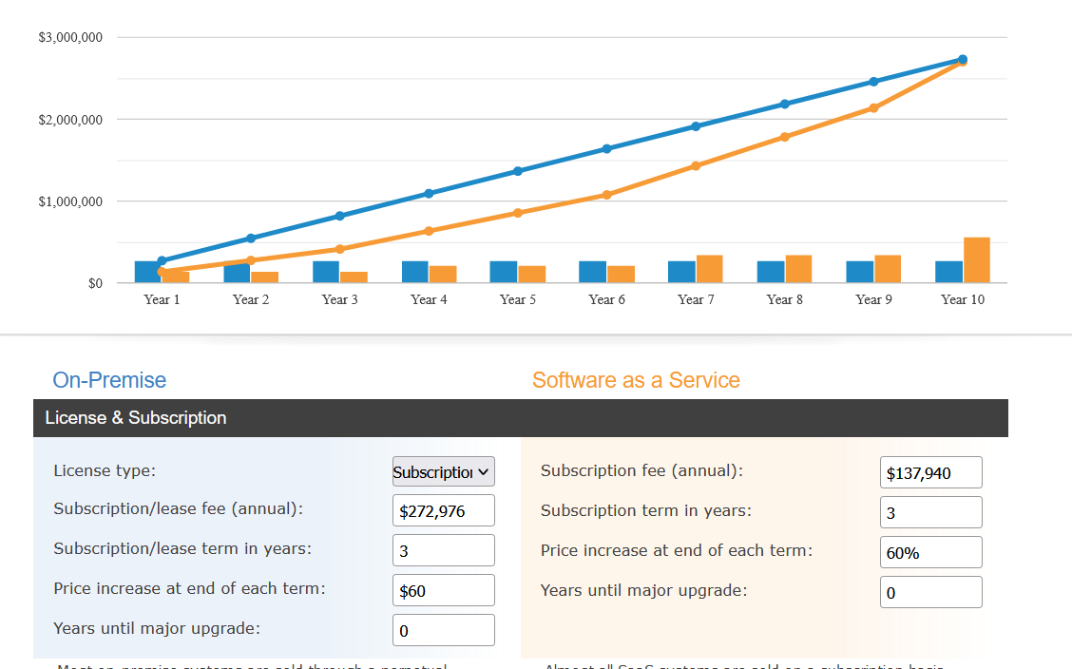
Contagram | 15000 | 18150 (con iva)
Precio por Usuario | 1900

Xubio | 9500 | 11495 (con iva)

$K | Contagram | Xubio
Año 2022 | 22748 | 11495
Año 2023 | 272976 | 137940
Año 2024 | 545952 | 275880
Año 2025 | 818928 | 413820

Costo Total de Servicio (miles de pesos)

 |  |  | z

